Накладная-№3
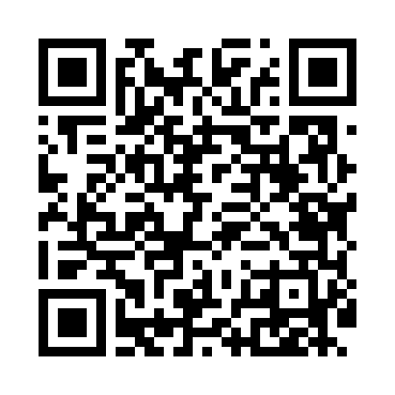
Номер товарно-транспортной накладной: |  |  | Торговый представитель: Kamol aka
Поставщик: Toshkent falcon fly 2 |  |  | Телефон торгового представителя: +998979626299
Дата отгрузки: 28.11.2025 |  |  | Контрагент: """" Klient
Дата консигнации: |  |  | Адрес:
Доставщик: |  |  | Телефон:
Телефон доставщика:
Время заказа: 28.11.2025 12:31:56
№ | Штрих-код | Название товаров (работ,услуг) | Количество | Количество в кейсе | Цена | Сумма
 |  |  | 250 |  |  | 541
1 | None | Меламин соусница черная F159021 GB-77-20 | 10 | 10 шт. | 0.60 | 6
2 | 6920245110156 | Пластмас ликопча 026-10.5 10,5 plate DB-67-50 | 20 | 20 шт. | 4.20 | 84
3 | 6902011050316 | Пластмасса ликоп 20x20x5 см DB-67-66 | 10 | 10 шт. | 2.10 | 21
4 | 6915601743093 | Пластмасса ликоб 23 sm DB-59-21 | 10 | 10 шт. | 2.30 | 23
5 | 6920245110101 | Пластмас коса 7007 DB-67-41 | 20 | 20 шт. | 2.10 | 42
6 | 6920241167444 | Пластмас салатница 61005 DB-67-44 | 20 | 20 шт. | 0.80 | 16
7 | 6920250467597 | Пластмасса коса DB-67-132 | 20 | 20 шт. | 1.50 | 30
8 | 6920245110187 | Пластмас салатница L5007 DB-67-53 | 20 | 20 шт. | 1.30 | 26
9 | 6920241167437 | Пластмас салатница 033-7.5 7.5 plate DB-67-43 | 10 | 10 шт. | 2.60 | 26
10 | 6902011050415 | Пластмасса салатница 20x20x5 см DB-67-76 | 10 | 10 шт. | 2.70 | 27
11 | 6920241167468 | Пластмас ликоп 470-12 12 plate DB-67-46 | 20 | 20 шт. | 4.10 | 82
12 | None | Зираворлар учун металлдан ишланган идиш BA633 6 S/S DB-15-99 | 15 | 15 шт. | 4.60 | 69
13 | 6988011013865 | Бамбукли ликоб 30x20x1.5 см DB-13-86 | 5 | 5 шт. | 2.20 | 11
14 | 6805019698842 | Сервировочные коврики 30*45 DB-98-84 | 48 | 48 шт. | 0.90 | 43.20
15 | 6905621392388 | Металл қошиқ DB-92-38 | 6 | 6 шт. | 2.90 | 17.40
16 | 6905621392395 | Металл санчқи DB-92-39 | 6 | 6 шт. | 2.90 | 17.40
Итого: 541$|->UZS: 6,762,500.00

